Sheet1
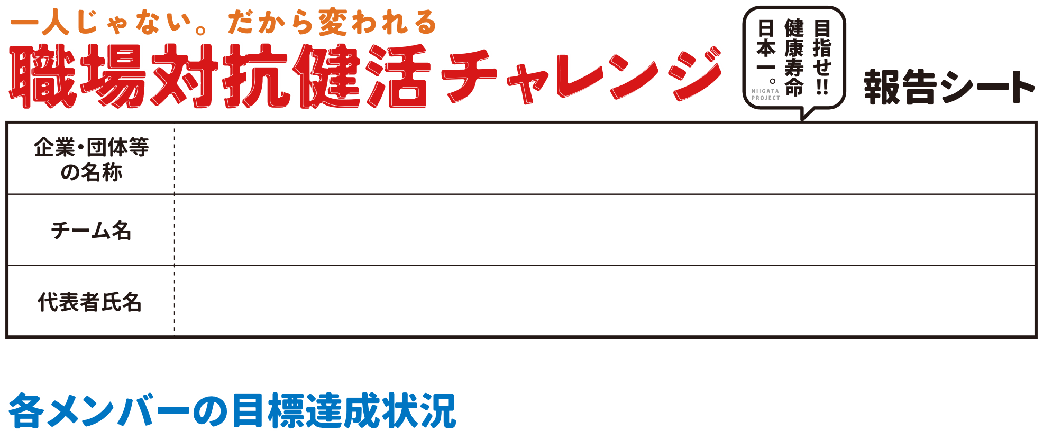

 | 氏名（非公表） | 目標達成数（個）
①
②
③
 | ○の合計（自動計算） | 0
 | チーム達成率（自動計算） | 0.0%

チャレンジご苦労さまでした。アンケートをお願いします。
※①②は紙面、ホームページで一部を紹介させていただくこともあります。

①今回、チャレンジした感想をお聞かせください。２週間を振り返り、意識や肉体に 変化はありましたか。

②取り組みを続けるため、工夫したことはありますか。

③「職場対抗健活チャレンジ」に対する要望やご意見等あれば、お願いします。

※ご協力、ありがとうございました。

